상품제안서
휴대용 7단 접이식 노트북 거치대(파우치포함) | 상품코드: S26041

 |  |  |  |  |  |  | 02-713-8555 | www.synergygift.co.kr
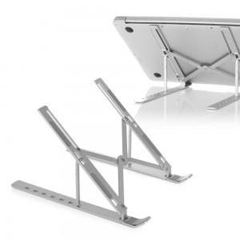 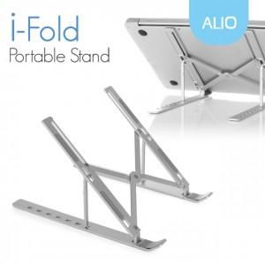

【상세/제작정보】 | 내구성 좋은 알루미늄 재질로 7단 각도조절과 간편한 휴대 가능

【인쇄/포장옵션】 | 레이저 / 시판박스

【공급단가】 | 수량 | 30~ | 100~ | 300~ | 1,000~ | 3,000~
*VAT별도 | 단가 | 7,800원 | 7,400원 | 7,100원 | 6,800원 | 6,700원

【상품 URL】 | https://www.synergygift.co.kr:443/src/goods_detail.php?gdno=26041

